界面&功能
圣域副本 |  |  |  |  |  | 功能规则

 | 功能入口 |  |  |  |  |  | 基本规则
 |  |  |  |  |  |  | 1.设计目的是什么
 | 1.主界面新增一个【圣域】图标进入 |  |  |  |  |  | ▶
 | 2.当玩家有挑战次数时显示红点 |  |  |  |  |  | 2.解锁方式
 |  |  |  |  |  |  | ▶ | 跟随专属装备功能一起开启
 |  |  |  |  |  |  | 3.基本规则
 |  |  |  |  |  |  | ▶ | 公共地图副本，玩家一起进行抢BOSS进行互相战斗
 |  |  |  |  |  |  | ▶
 |  |  |  |  |  |  | ▶

 |  |  |  |  |  |  | 4.数值节奏
 |  |  |  |  |  |  | ▶ | BOSS血量很多，攻击正常等级数值，需要让玩家花时间打怪，然后有抢怪的空间
 |  |  |  |  |  |  | ▶
 |  |  |  |  |  |  | ▶

 | 主界面【当前为示例】
1
7
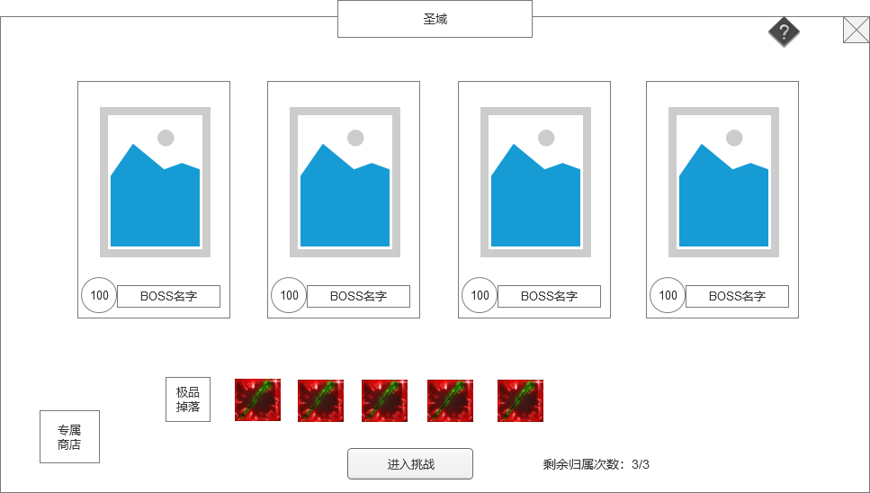
 |  | 1.功能标题 |  |  |  |  | 1.功能标题
 |  | ▶
 |  |  |  |  |  |  | 2.BOSS列表
2
 |  | 2.BOSS列表 |  |  |  |  | ▶ | 根据表里配置，显示该副本地图内所有BOSS信息：
 |  | ▶ | 根据表里配置，显示该副本地图内所有BOSS信息： |  |  |  |  | BOSS模型
 |  |  | BOSS模型 |  |  |  |  | BOSS等级
 |  |  | BOSS等级 |  |  |  |  | BOSS名字
 |  |  | BOSS名字 |  |  |  | ▶ | BOSS列表至少显示4个，如果再多，可以像参考图那样做滑动
 |  | ▶ | BOSS列表至少显示4个，如果再多，可以像参考图那样做滑动 |  |  |  | 3.掉落预览
 |  |  |  |  |  |  | ▶ | 显示BOSS掉落，可配置
 |  | 3.掉落预览 |  |  |  |  | ▶ | BOSS掉落奖励主要为专属装备的碎片、圣域代币（圣令）和一些填充物。
 |  | ▶ | 显示BOSS掉落，可配置 |  |  |  |  | 圣域代币必然掉落，专属碎片概率掉落。
 |  |  |  |  |  |  |  | 专属装备碎片可以进行回收，回收成圣域代币。
 |  | 4.进入挑战按钮 |  |  |  |  |  | 圣域代币可以在专属商店进行购买道具。
3
 |  | ▶ | 点击进入挑战按钮，会进入圣域副本地图。 |  |  |  | 4.进入挑战按钮
 |  |  |  |  |  |  | ▶ | 点击进入挑战按钮，会进入圣域副本地图。
6
4
5
 |  | 5.归属次数 |  |  |  |  | ▶ | 副本规则：
 |  | ▶ | 显示玩家剩余的BOSS归属次数/次数上限 |  |  |  |  | 副本为公共地图副本，玩家都在一起，可以互相战斗、交互。
 |  |  |  |  |  |  |  | 副本为特殊副本，进入该副本地图，玩家的专属武器强制调到满级效果，其他系统的属性还是根据玩家的属性。如果玩家进入时没穿戴专属武器，自动帮玩家穿戴一个。离开副本则失效。
 |  | 6.专属商店 |  |  |  |  |  | 玩家之间可PK，地图内会布置怪，也可以进行打怪，在地图内死亡无惩罚，复活有CD，CD暂定为30秒
 |  | ▶ | 点击打开通用商店的专属商店 |  |  |  |  | 玩家在非战斗状态可以切换专属武器，战斗状态不可切换，点击切换提示“战斗中不能切换专属。”
 |  |  |  |  |  |  |  | 副本内不可使用随机石，不可使用回城石，点击使用道具提示“在圣域中禁止使用该物品。”
 |  | 7.关闭/帮助按钮 |  |  |  |  |  | BOSS死亡也会刷新，刷新时间为30分钟。
 |  | ▶ | 点击关闭界面。
 |  | ▶ | 点击问号弹出帮助通用弹窗。 |  |  |  | 5.归属次数
 |  |  |  |  |  |  | ▶ | 显示玩家剩余的BOSS归属次数/次数上限
 |  |  |  |  |  |  | ▶ | 归属次数每天0点恢复至上限次数
 |  |  |  |  |  |  | ▶ | 玩家每次击杀BOSS获得归属，则归属次数减1，有归属的时候击杀BOSS才有奖励。
 |  |  |  |  |  |  | ▶ | 有归属次数时，主界面圣域按钮会显示红点

 |  |  |  |  |  |  | 6.专属商店
 |  |  |  |  |  |  | ▶ | 点击打开通用商店的专属商店
 |  |  |  |  |  |  | ▶ | 专属商店的商品就是专属装备碎片

 |  |  |  |  |  |  | 7.关闭/帮助按钮
 |  |  |  |  |  |  | ▶ | 点击关闭界面。
 |  |  |  |  |  |  | ▶ | 点击问号弹出帮助通用弹窗。

 | 副本内界面

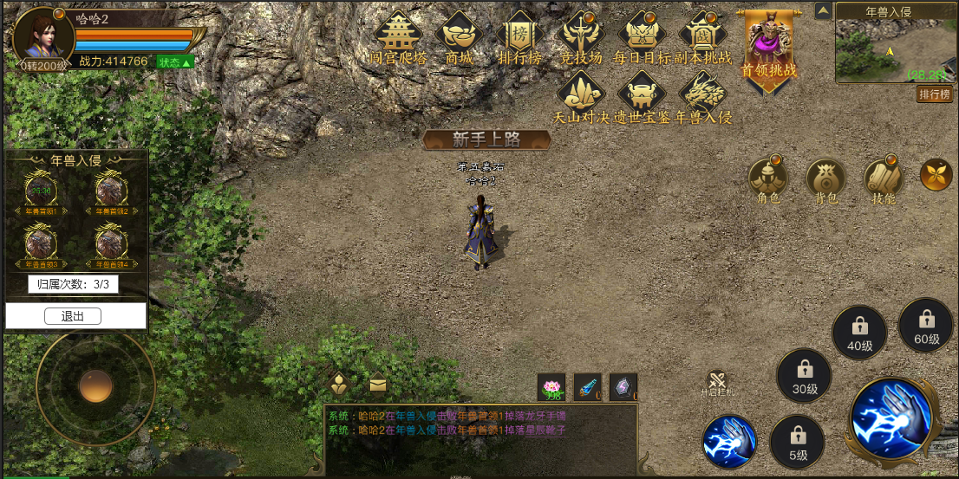
 |  |  |  | 1.BOSS信息
 |  |  |  | ▶ | 显示副本内的BOSS头像，BOSS名字
 |  |  |  | ▶ | 显示BOSS是否复活
 |  |  |  |  | 如果BOSS存活，则显示正常头像
 |  |  |  |  | 如果BOSS死亡，则头像灰色，且显示复活需要的时间

 |  |  |  | 2.归属次数
 |  |  |  | ▶ | 显示玩家的归属次数

2
1

参考界面
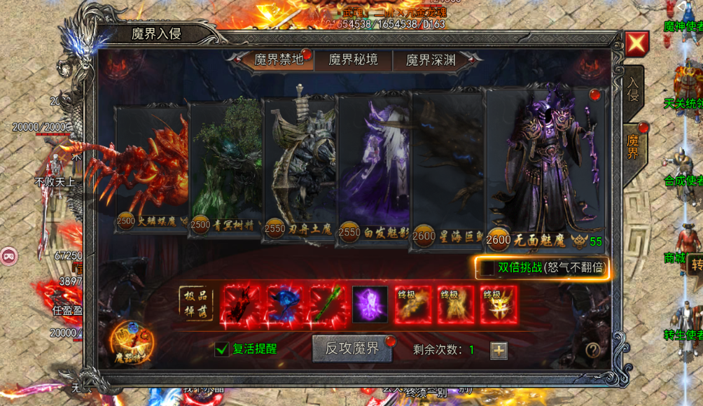
参考图

 | 参考游戏—无双霸业

